State
 | State

1. Khái niệm

 | State nói chung:
 | State mang ý nghĩa là trạng thái, trong lĩnh vực lập trình nói chúng và web nói riêng, có thể hiểu state như là trạng thái của ứng dụng. Nó có thể là
 | điều kiện hoặc chất lượng tồn tại trong một thời điểm cụ thể nào đó
 | State trong Component:
 | State là các trạng thái sinh ra trong một Component (gọi là biến số nội tại). Nó có thể thay đổi theo thời gian hoặc theo hoạt động (dựa theo logic
 | nghiệp vụ). Khi state được thay đổi thì đồng thời cũng gây ra thay đổi ở Component, cụ thể là Component được render lại theo giá trị mới của
 | state

2. Vì sao cần có state

 | State biểu thị cho các trạng thái nội tại bên trong Component. Một trang web thông thường ở trạng thái dynamic - người dùng có thể tương tác đến
 | trang web (về mặt UX) như nhập liệu, đăng ký, đăng nhập, download, upload,… Với mỗi một hành động thao tác của người dùng (thậm chí là cả
 | khi người dùng chỉ load trang), trang web thực hiện các hoạt động bên trong chính nó cũng như có thể thao tác trao đổi dữ liệu (với tầng backend)

 | Lúc này, các State đóng vai trò biểu thị cho các trạng thái hiện có bên trong trang web (như là: dữ liệu lấy về là gì, dữ liệu tương tác với Component
 | là gì,…). State lưu trữ các trang thái cần thiết và hiển thị lên giao diện tùy thuộc từng điều kiện thiết lập cho trang

 | State cũng đồng thời đóng vai trò quản lý các Component con bên trong Component cha. Như với các trang web mà cần quản lý trạng thái nhập
 | liệu trên các hạng mục (textbox, radio,…) - ví dụ như cần validate giá trị nhập chẳng hạn, thì có thể sử dụng state để quản lý các hạng mục này

3. So sánh với Props

 | - Props là quản lý dữ liệu truyền từ Component cha xuống cho Component con. State thì là quản lý dữ liệu nội tại của Component, không truyền
 | cho Component con
 | - Trong một Component con, Props ở trạng thái immutable (bất biến). Props là tham số const nên Component con chỉ có thể đọc mà không thể
 | thay đổi giá trị của props. Với state thì là mutable (tùy biến) nên có thể thay đổi giá trị ở bên trong chính Component khai báo nên nó
 | Lưu ý:
 | State có thể được coi là mutable vì có thể thay đổi giá trị. Tuy nhiên về thực tế khi tạo thì state thường được khai báo như một immutable
 | (khai báo là const). Vậy làm sao để state có thể cập nhật giá trị?
 | Thực tế khi chúng ta cập nhật giá trị của state, thì cái chúng ta đang làm là tạo ra một bản sao từ state cũ và thay đổi giá trị trên bản sao này (chính
 | là cơ chế thay đổi giá trị immutable - trong functional programming)
 | Sau khi bản sao mang giá trị mới được sinh ra, trong React, trigger re-render được kích hoạt và lúc này Component được render lại. Khi render
 | giá trị trong bản sao sẽ được phản ánh lên state
 | Vậy Flow cập nhật state sẽ là như sau:
 | Khi gọi set cho State → set giá trị này vào next state → tạo instance mới cho Component đó → kiểm tra current state (chính là giá trị next state đã
 | được set) có thay đổi với prev state không → re-render (nếu có thay đổi)
 | - Khi Component cha thay đổi Props thì thay đổi này được phản ánh xuống Component con. Component cha tương tác với Component con thông
 | qua Props
 | Tuy nhiên, State thì phản ánh trạng thái hiện tại của một Component, là của riêng Component đó mà thôi. Do đó, một Component cha không thể truy
 | cập được State của Component con một cách trực tiếp. Để thực hiện thao tác truy suất này nếu như cần thiết thì cần store các State này trong
 | context, hoặc sử dụng thư viện dành cho global store như redux

4. Ví dụ

 | https://svn.luvina.net/svn/dev6/40_Dự án cấp phòng/2024/P08_Tim hieu ky thuat moi_ReactJS/30_implementation/35_document/Example
 | /06.Hooks/State/State_example.tsx

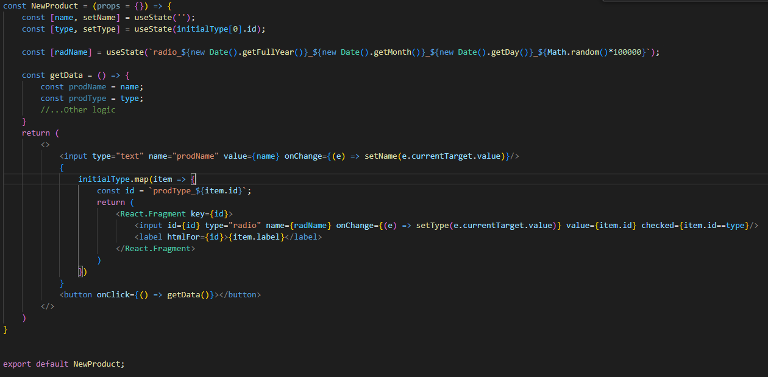

 | Một ví dụ nhỏ về việc quản lý state: trong Component có khai báo 2 state là name và type để kiểm soát giá trị trên các element textbox và radio button

5. Ghi chú

 | - Khi thay đổi giá trị state, chúng ta nên dùng setState thay vì gán giá trị cho state trực tiếp. Điều này chính là để đảm bảo:
 | + Tính bất biến (immutable) đã được quy ước của React (quy ước của React là sử dụng functional programming)
 | + bằng việc tạo bản sao cập nhật qua setState, trigger re-render mới được kích hoạt và Component được render lại theo giá trị state mới. Nếu
 | set giá trị của state trực tiếp thì không kích hoạt trigger re-render

 | - Trong thiết kế hệ thống web, phân chia ra hai khái niệm là Stateless và Stateful. Đối với React cũng sử dụng khái niệm này để phân chia các
 | loại Component
 | + Stateless Component: Component không có trạng thái. Thay đổi dựa theo đối số truyền vào thông qua tham số props, hoặc không thay đổi
 | + Stateful Component: Component có trạng thái (state), có thể thay đổi dựa trên sự thay đổi của trạng thái tại các thời điểm
 | Tối ưu hóa ứng dụng bằng cách
 | + Sử dụng nhiều nhất có thể các Stateless Component - tăng khả năng tái sử dụng
 | + Nên thiết kế các Stateful Component sao cho chỉ gồm các Component con là Stateless (nhiều nhất có thể). Tránh việc phát sinh các side effect
 | khó control
 | + Không phải trường hợp nào cũng cần phải quản lý bằng state. Lạm dụng state có thể dẫn tới việc re-render Component không mong muốn dẫn
 | tới performance giảm và đôi khi ảnh hưởng tới logic hoạt động. Nên có sự đánh giá một Component xem có nhất thiết phải quản lý trạng thái
 | hay không
 | VD:Một Component có cấu trúc là một form data của DOM (toàn bộ là DOM element) có thể không cần thiết phải quản lý trạng
 | thái. React có hỗ trợ việc truy suất giá trị thông qua ref

React LifeCycle
 | React LifeCycle

1. Khái niệm

real lifecycle

 | Định nghĩa | Life Cycle trong React biểu thị cho vòng đời của một Component từ lúc được sinh ra (mounting), gắn lên virtualDOM cho đến khi được giải
 |  | phóng.
 |  | Việc một Component ở trong cycle nào (mounting, updating, unmounting) thì là tùy thuộc vào các điều kiện hoặc nghiệp vụ

 | Ví dụ:
 |  | Một Component đại diện cho page, khi người dùng vào một URL thì đầu tiên được mounting, khi người dùng thực hiện thao tác trên
 |  | Component đó thì là updating, khi người dùng di chuyển sang một URL khác thì đó là unmounting

 | Sơ đồ Life Cycle

 | Các cycle chính

 |  | Mounting | Life Cycle từ khi một Component bắt đầu được khởi tạo cho đến khi được render xong và gắn lên virtualDOM (mounting)
 |  |  | Được chạy khi Component được gọi chưa có trong virtualDOM

 |  | Updating | Life Cycle từ khi một Component nhận và phản ánh các thay đổi lên nó
 |  |  | Được chạy khi có phát sinh các thay đổi của Component

 |  | Unmounting | Life Cycle từ khi một Component được gỡ khỏi virtualDOM và giải phóng
 |  |  | Được chạy khi có thực hiện giải phóng Component khỏi virtualDOM

 | Các phase chính

 |  | Render phase | Tại phase này, React nhận trigger thông báo việc render. Sau đó, Component sẽ được React render
 |  |  | Trong quá trình này hoàn toàn không có side effect (pure). Quá trình này có thể bị paused, hủy bỏ hoặc restarted bởi React

 |  | Commit phase | Tại phase này, React thực hiện commit Component (toàn bộ Component nếu như là mounting, hoặc là những thay đổi của
 |  |  | Component nếu như là updating) lên DOM

2. Danh sách method

 | 1. Mounting
 | - constructor(): Đây là method đầu tiên khi Component được khởi tạo. Đây là nơi init các state của Component. Đối số props được truyền vào
 | phương thức này để cho phép nó kế thừa các thuộc tính từ constructor của Component cha

 | - static getDerivedStateFromProps(): method này được gọi ngay trước khi render element vào DOM
 | Đây là nơi để set state dựa trên giá trị khởi tạo trước đó (chính là set giá trị theo props). Nếu không có default trong props thì không cần thao tác
 | trên method này
 | state sẽ được sử dụng như đối số của method và trả về một object state đã được thay đổi khác với state ban đầu
 | Lưu ý là do đang ở Mounting nên có thể không có state trước đó

 | - render(): method này là bắt buộc (required). Nó sẽ thực hiện việc đưa các output HTML vào DOM - mô tả cấu trúc của Component sau khi đã
 | được gắn vào DOM tree

 | - componentDidMount(): method này được gọi sau khi đã render. Method này được gọi 1 lần duy nhất sau khi Component đã được render
 | thành công
 | Bên trong nó triển khai các action sau khi render - bao gồm việc thao tác đối với các side effect

 | 2. Updating

 | - getDerivedStateFromProps(): method này được gọi đầu tiên khi Component đã được updated. Action thực hiện thì tương tự với method
 | getDerivedStateFromProps() ở Mounting - set lại state theo giá trị của props mà đã được init từ trước đó

 | - shouldComponentUpdate(): method này trả về giá trị boolean để chỉ định việc có thực thi rendering hay không (giá trị mặc định là true)
 | Nếu như giá trị trả về là false thì dù có set state thì Component cũng không được render lại
 | Ghi chú: Trong method, thực hiện so sánh state và previous state để biết có nên dọi method render() hay không. Nếu state và previous satte là
 | khác nhau thì gọi đến method này

 | - render(): tương tự với method render() ở phase Mounting. Nó thực hiện cập nhật cấu trúc mới cho Component trước khi được chèn lại vào
 | DOM tree

 | - getSnapshotBeforeUpdate(): đây là method giúp ta có thể lấy giá trị của props và state trước khi update

 | - componentDidUpdate(): method này được gọi sau khi Component đã được updated xong trên giao diện

 | 3. Unmouting

 | - componentWillUnmount(): method này được gọi trước khi một Component được remove khỏi DOM. Method này cũng là method được gọi 1
 | lần duy nhất
 | Ghi chú: Đối với những thứ đã được tạo trong method shouldComponentUpdate() như action, state, interval,… thì tại method componentDidMount()
 | những thứ này sẽ được giải phóng toàn bộ trước khi Component bị unmount để tránh gây ra memory leaks hoặc các lỗi không mong muốn

3. Ví dụ

 | https://svn.luvina.net/svn/dev6/40_Dự án cấp phòng/2024/P08_Tim hieu ky thuat moi_ReactJS/30_implementation/35_document/Example
 | /06.Hooks/React Lifecycle/CountDat_Example.tsx

4. Ghi chú

 | React Lifecycle chủ yếu cung cấp cho chúng ta cách thức mà React vận hành vòng đời của một Compoennt cũng như các method mà React
 | cung cấp trong từng Life Cycle khi chúng ta muốn tạo, cập nhật hay giải phóng một Component tùy theo nghiệp vụ. Life Cycle method gắn liên với
 | Component Type kiểu Class Component, chỉ sử dụng được khi đối tượng Component của chúng ta là Class (không dùng với Function Component)

 | Hiện tại, React recommend chúng ta sử dụng Function Component thay vì Class Component vì nhiều lí do, do đó, các kiến thức về Life Cycle chủ
 | yếu cung cấp cho ta cái nhìn sâu hơn khi thực hiện các chức năng mà React cung cấp thôi (cả cho Class Component lẫn Functional Component)

 | Khi triển khai ví dụ, chúng ta có thể thấy những điểm rất bất lợi của Class Component
 | - Triển khai dài dòng, phức tạp
 | - Logic nghiệp vụ bị phân tán vào các method Life cycle. Rất khó để theo dõi nghiệp vụ cũng như debug

5. Tham khảo

 | https://viblo.asia/p/tim-hieu-react-lifecycle-4P856OyaKY3

useState
 | useState

1. Khái niệm

useState

 | Định nghĩa | useState là built-in hook của React cung cấp. Nó được sử dụng để control state của Component. Mỗi một useState được khai
 |  | báo trong Component thì quản lý thông tin của một state trong Component
 |  | Cú pháp của useState đã được cải tiến để ngắn gọn và tường minh hơn so với cách viết của Class Component

 | Cú pháp | Cú pháp khi khai báo

 |  |  | const [state, setState] = useState(initialValue);

 |  |  | VD: const [name, setName] = useState<string>(""); |  | // Viết kiểu typescript

 |  | Trong đó
 |  |  | state: | Là trạng thái mà cần Component quản lý

 |  |  | setState | Là function có thể được sử dụng để set giá trị mới cho state

 |  |  | initialValue | Là giá trị khởi tạo. Khi khai báo useState, giá trị thiết lập ở initialState sẽ được set cho state
 |  |  |  | khi render lần đầu tiên

 |  | Cú pháp khi sử dụng

 |  |  | setState(newValue);

 |  |  | VD: setName(e.currentTarget.value);

 |  | Trong đó
 |  |  | newValue | Là giá trị mới mà mong muốn được cập nhật vào state

 |  |  | Khi gọi, giá trị của state sẽ được cập nhật lại theo giá trị đang có trong newValue

2. Ghi chú

 | - Khi khởi tạo state, giá trị của state được set theo initialValue ở lần đầu tiên mà state này được render. Ở những lần render sau do caching nên
 | không thiết lập lại giá trị initial nữa
 | Cần chú ý chỗ này: Nếu như chúng ta set initialValue là một giá trị cố định thì không có vấn đề gì. Tuy nhiên, nếu như initialValue không phải là giá
 | trị cố định (chẳng hạn như giá trị truyền từ Component khác sang, mà initialValue cũng bị thay đổi theo các lần render - có thể hiểu nó như là state
 | của một Component khác), thì lúc này có thể phát sinh việc set giá trị ban đầu của state không đúng, gây ra lỗi trong chuong trình và rất khó để có
 | thể theo dõi
 | VD: Các action phát sinh trên nhiều element, hoặc gọi nhiều API trong một hoạt động xử lý như tìm kiếm, load data cho pulldown, textchange
 | pulldown thì lại load data ở chỗ khác,…
 | Do đó, việc quản lý state trên mỗi Component cũng là rất quan trọng để code có thể hoạt động đúng cũng như dễ debug

 | - Khi gọi setState thì giá trị mới không được cập nhật ngay lập tức vào state mà được cập nhật tại lần render kế tiếp. Việc setState chỉ là để kích
 | hoạt trigger re-render và render lại Component thôi
 | Nguyên nhân cho việc này: trong một logic xử lý, một state có thể có nhiều lần set giá trị. Nếu giá trị được cập nhật ngay lập tức có thể dẫn tới
 | nhiều lần render lại không cần thiết. Để giải quyết việc khai báo nhiều lần hàm setState thì React có cơ chế batching các lần setState để lấy giá trị
 | state value newest và set
 | VD:
 |  | // count = 0
 |  | setCount(count+1);
 |  | setCount(count+1);

 |  | nếu chạy 2 lệnh này đồng thời thì count vẫn mang giá trị là 1

 |  | Tuy nhiên nếu

 |  | setCount(count => count + 1);
 |  | setCount(count => count + 1);

 |  | thì count sau khi cập nhật giá trị sẽ là 2. Do cơ chế batching nên React hiểu đây là 2 lần gọi cập nhật state count khác nhau

 | Vì setState không cập nhật ngay do đó khi làm việc với state sau khi set giá trị, cần chú ý giá trị đang thao tác để áp dụng được logic cho đúng
 | Tránh phát sinh các kết quả xử lý không đúng như mong muốn
 | (VD: Thay vì xử lý với state ngay sau khi set giá trị state, có thể xử lý gián tiếp thông qua useEffect,…)

 | - useState áp dụng cách xử lý của functional programming cụ thể là Declaration code: gọi hàm set state theo định nghĩa từ useState để lấy thiết
 | lập giá trị cho state mà không cần quan tâm kiến trúc hàm này là gì

 | - Trong React tồn tại một state đặc biệt gọi là context - đóng vai trò chia sẻ trạng thái giữa các Component với nhau
 | (chi tiết sẽ được đề cập tới tại hook useContext)

two-way binding
 | two-way binding

1. Khái niệm

two-way binding

 | Định nghĩa | Two-way binding (liên kết hai chiều) biếu thị cho việc: mọi thay đổi liên quan đến dữ liệu ảnh hưởng đến mô hình sẽ được truyền ngay lập tức
 |  | đến các chế độ xem phù hợp và mọi thay đổi được thực hiện trong chế độ xem (giả sử) của người dùng thì cũng sẽ được phản ánh ngay lập tức
 |  | trong mô hình bên dưới. Khi dữ liệu ứng dụng thay đổi thì UI cũng sẽ được cập nhật và ngược lại.

 |  | Giải thích dễ hiểu hơn thì:
 |  | 1. Khi người dùng thay đổi giá trị trong UI: Giá trị mới được cập nhật ngay lập tức vào trong state của ứng dụng
 |  | 2. Khi state của ứng dụng được thay đổi: Giá trị mới sẽ được phản ánh ngay lập tức trên UI

 | Cách thức triển khai

 |  | Trong React, two-way binding được thể hiển thông qua controlled components và state management
 |  | (Controlled Component là các Component mà có các thành phân được quản lý state)

 |  | Cách thức liên kết
 |  | - Với mỗi một Component cần được controll: tạo một state quản lý trạng thái cho nó (với một initialValue)
 |  | - Khi Component được mount: value của state được gắn vào value của Component
 |  | - Khi người dùng tác động len Component, thay đổi UI (Ví dụ: nhập liệu, chọn radio, chọn giá trị trong pulldown) - các hoạt động này được handle
 |  | trong event onChange của Component
 |  | - Tại function delegate của onChange: thao tác cập nhật dữ liệu mới vào state (setState)

 | Ví dụ | https://svn.luvina.net/svn/dev6/40_Dự án cấp phòng/2024/P08_Tim hieu ky thuat moi_ReactJS/30_implementation/35_document
 |  | /Example/06.Hooks/TwowayBinding/TwoWayBindingExample.tsx

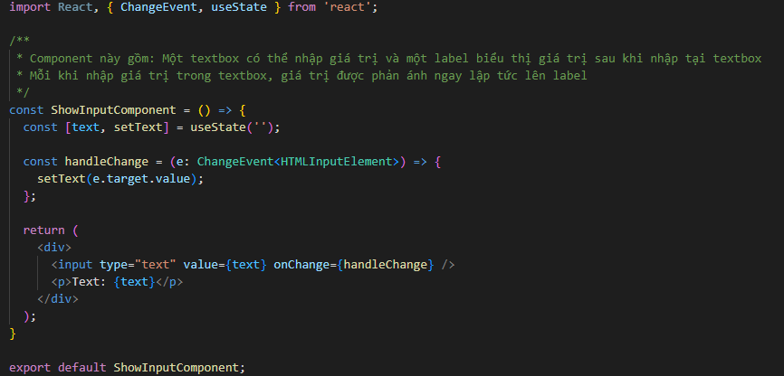

 |  | Mô tả cách thức triển khai của two-way binding như trên ví dụ
 |  | Các controlled component/element được quản lý thông qua một giá trị state. Thiết lập tương tác giữa onChange với việc set giá trị state tương ứng
 |  | để đảm bảo mỗi khi phát sinh hoạt động của người dùng lên UI thì giá trị mới luôn được quản lý, có thể tương tác và phản ánh gần như đồng thời
 |  | nếu cần thiết

useEffect
 | useEffect

1. Khái niệm

useEffect

 | Định nghĩa | useEffect được sử dụng để phản ánh và xử lý các hoạt động nếu như có phát sinh thay đổi giá trị ở một state nào đó. Chúng ta cũng có thể hiểu
 |  | useEffect sinh ra để thực hiện các side effect phát sinh trong quá trình thực hiện các hoạt động nào đó. Để đơn giản thì, chúng ta hiểu side effect
 |  | như là các hiệu ứng phụ bên ngoài quá trình render Component (tính toán và trả về các đối tượng JSX) của React

 |  | Các side effect trong một Component của React có thể bao gồm: gọi API, hoạt động subcriptions, tương tác với DOM, xử lý timer,…
 |  | Đối với các logic nghiệp vụ (business logic), nếu như phạm vi của nó vượt ra ngoài việc render Component thì cũng có thể coi như là side effect)
 |  | Một số side effect liên quan đến logic nghiệp vụ như gọi API, cập nhật trạng thái của ứng dụng, xử lý dữ liệu hoặc tính toán phức tạp,…

 | Cú pháp
 |  | Như đã giải thích từ trước, React phát triển hook useEffect nhằm thay thế cho các Life cycle method của Class Component. useEffect giúp ngắn
 |  | gọn hơn, tối ưu logic code hơn và tránh tình trạng phân nhánh logic trên nhiều method khác nhau như trong Life cycle method

 |  | Cú pháp khai báo:

 |  |  | useEffect(() => {
 |  |  |  | // logic xử lý…
 |  |  |  | return {
 |  |  |  |  | // logic xử lý khi return
 |  |  |  | }
 |  |  | }, [dependencies]);

 |  | Trong đó: | useEffect bao gồm 2 tham số

 |  |  | EffectCallback | Là function callback dành cho useEffect. Trong function, xử lý các hoạt động theo logic nghiệp vụ tùy
 |  |  |  | thuộc vào người sử dụng. Các xử lý trong đây được gọi sau khi Component đã hoàn thành việc render
 |  |  |  | lên virtualDOM, nên mới gọi là callback function

 |  |  | dependencies | Tham số dependencies là một hoặc một list giá trị được lưu trong array. Có thể coi nó như là các state
 |  |  |  | mà React sẽ cần phải lắng nghe việc thay đổi giá trị
 |  |  |  | Mỗi khi giá trị của một state trong array này có thay đổi thì function callback (tham số thứ nhất) sẽ được gọi
 |  |  |  | Lưu ý tham số thứ 2 bắt buộc phải là Array chứ không được là một dạng tham số nào khác

 |  | useEffect thay thế cho các Life cycle method như sau:
 |  | - Nếu Array trong useEffect là một mảng rỗng, thì hiểu là phương thức xử lý tương đương khi thực hiện function ComponentDidMount. Lúc này
 |  | EffectCallback được xử lý một lần đầu tiên và duy nhất trong Mouting, sau khi Component đã được render và gắn vào DOM

 |  | - Nếu Array trong useEffect là một mảng có giá trị (state), thì hiểu là phương thức xử lý tương đương khi thực hiện function ComponentDidUpdate.
 |  | Lúc này EffectCallback được xử lý trong Updating, và thực thi mỗi khi tham số trong Array có phát sinh thay đổi về giá trị

 |  | - Nếu như trong EffectCallback có cấu trúc return {…}, thì xử lý trong return tương đương với xử lý trong method ComponentWillUnmount
 |  | Callback này thực thi một lần duy nhất trong Unmounting, trước khi Component được unmount

2. Ghi chú

 | - Khi không có khai báo tham số Array thì xử lý trong useEffect sẽ luôn chạy trong mọi lần component được render
 | Có thể áp dụng trong một số trường hợp như debug hoặc ghi log thay đổi giá trị các biến hoặc theo dõi sự thay đổi của các state,…
 | Lưu ý: Khi sử dụng cần theo dõi và đánh giá mức độ cần thiết. Nguyên nhân là việc sử dụng useEffect như này gây ảnh hưởng về hiệu suất cũng
 | như có thể phát sinh các vòng lặp vô hạn không mong muốn

 | - Trong array dependencies nếu như có nhiều hơn một giá trị depend thì xử lý side effect sẽ được chạy nếu như có bất kỳ 1 dependency nào có phát
 | sinh thay đổi. Do đó, có thể tận dụng logic này để xử lý các nghiệp vụ nào có yêu cầu nhiều dependencies
 | Tuy nhiên, cũng cần lưu ý về việc chú ý xác định đúng các dependencies để tránh gây ảnh hưởng không mong muốn do thiếu hoặc thừa dependencies

 | - Nên và cần thiết phải tận dụng return trong useEffect, dành cho việc giải phóng các đối tượng có thể gây ảnh hưởng đến side effect như
 | interval. Các đối tượng này không thể tự giải phóng cho dù Component đã unmount do đó, nếu như không được xử lý thì dần dần sẽ gây ảnh hưởng
 | tới performance hoặc thậm chí là hoạt động không đúng (phát sinh memory leak)

useEffect with DOM event
 | useEffect with DOM event

1. Khái niệm

userEffect with DOM event

 | Định nghĩa | Trong React, đôi khi chúng ta cần tương tác với các sự kiện DOM trực tiếp như lắng nghe các event scroll, event keypress,… Chúng ta có thể
 |  | thao tác thêm mới hoặc loại bỏ các event listener này thông qua useEffect
 |  | Việc thêm mới, loại bỏ các event như này giúp cho Component tránh được việc phát sinh các thao tác không đúng hoặc chỉ cần thao tác khi cần
 |  | thiết (VD: Chỉ thao tác đến action scroll khi nào màn hình quá dài dẫn đến phát sinh scroll, hoặc khi nào mong muốn sử dụng scroll cho action,...)
 |  | Việc này giúp cải thiện performance cho taofn bộ chương trình
 |  | Ngoài ra, các hoạt động như scroll, keypress,… bản chất là không gắn vào một element cụ thể nào mà gắn vào window, do đó, khi render
 |  | Component thì không có cách nào để có thể set event handler, nên phải set thông qua useEffect

 | Ví dụ | Thao tác với scroll: Đôi khi có những lúc chúng ta chỉ muốn thao tác với scroll khi có nhiều dữ liệu dẫn tới hình thành scroll trên màn hình hoặc
 |  | khi cần scroll để làm một chức năng đặc biệt nào đó.

 |  | https://svn.luvina.net/svn/dev6/40_Dự án cấp phòng/2024/P08_Tim hieu ky thuat moi_ReactJS/30_implementation/35_document
 |  | /Example/06.Hooks/useEffect with DOM event/ScrollControl_Example/ScrollWithData.tsx

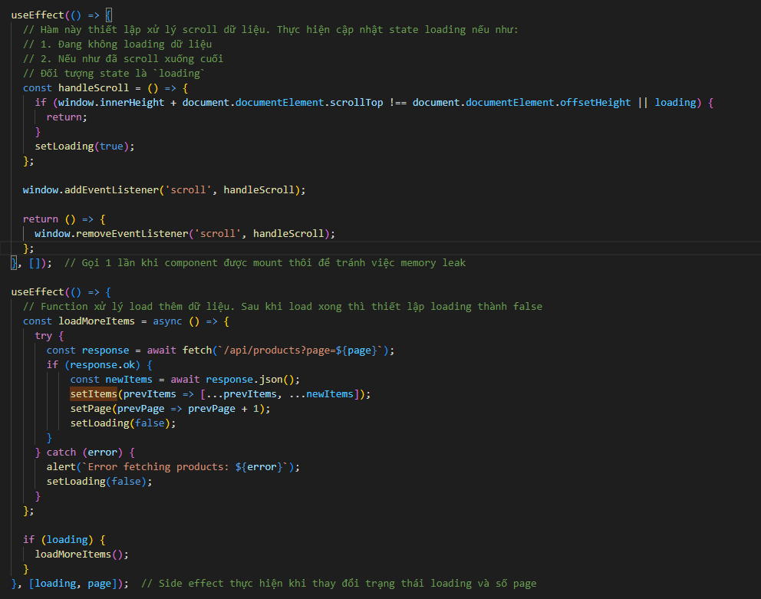

 |  | Ví dụ trên mô tả việc tạo action scroll để lấy dữ liệu mỗi khi scroll xuống cuối trang (sử dụng để thay thế cho phân trang). Trong đó, event `scroll`
 |  | được thêm mỗi khi Component được render trong Mounting. Sau khi Component được remove khỏi DOM thì đồng thời remove event
 |  | Thao tác này phù hợp với các nội dung động và cần phải tải thêm dữ liệu

 |  | Thao tác với event key press: Khi chúng ta cần sử dụng cặp phím tắt trên màn hình để thay thế cho một hoạt động nào đó (scroll, click,…)

 |  | https://svn.luvina.net/svn/dev6/40_Dự án cấp phòng/2024/P08_Tim hieu ky thuat moi_ReactJS/30_implementation/35_document
 |  | /Example/06.Hooks/useEffect with DOM event/FunctionKeyControl_Example/FunctionKeyExample.tsx

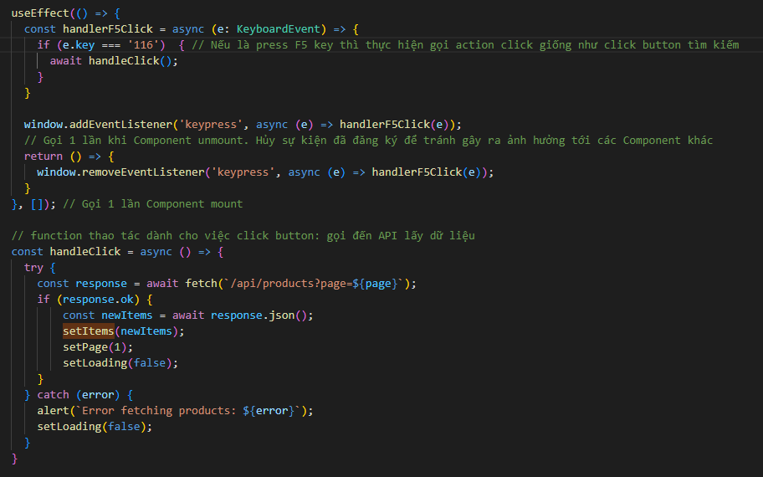

 |  | Ví dụ trên mô tả việc tạo action press key (F5) thay thế cho việc click button Tìm kiếm

2. Ghi chú

 | - Khi đăng ký event listener, tốt nhất nên đăng ký trong một useEffect với dependencies là mảng rỗng (tức là chỉ render trong Mounting)
 | Đăng ký ở Updating có thể gây ra đăng ký quá nhiều event listener mà không được giải phóng dẫn tới memory leaks

useLayoutEffect
 | useLayoutEffect

1. Khái niệm

useLayoutEffect

 | Định nghĩa | useLayoutEffect cũng hoạt động tương tự như useEffect - cũng được sử dụng để xử lý các side effect. Tuy nhiên, useLayoutEffect sẽ thực hiện
 |  | các side effect ngay sau khi DOM được cập nhật và trước khi trình duyệt được vẽ lại, khác với useEffect thực hiện side effect sau khi các
 |  | Component con đã được render và các thay đổi trên DOM đã được phản ánh

 | Cú pháp
 |  | Tương tự với useEffect về mặt cú pháp và ý nghĩa của từng nội dung

 |  | Cú pháp khai báo useEffect:

 |  |  | useEffect(() => {
 |  |  |  | // logic xử lý…
 |  |  |  | return {
 |  |  |  |  | // logic xử lý khi return
 |  |  |  | }
 |  |  | }, [dependencies]);

 |  | Trong đó: | useEffect bao gồm 2 tham số

 |  |  | EffectCallback | Là function callback dành cho useEffect. Trong function, xử lý các hoạt động theo logic nghiệp vụ tùy
 |  |  |  | thuộc vào người sử dụng. Các xử lý trong đây được gọi sau khi Component đã hoàn thành việc render
 |  |  |  | lên virtualDOM, nên mới gọi là callback function

 |  |  | dependencies | Tham số dependencies là một hoặc một list giá trị được lưu trong array. Có thể coi nó như là các state
 |  |  |  | mà React sẽ cần phải lắng nghe việc thay đổi giá trị
 |  |  |  | Mỗi khi giá trị của một state trong array này có thay đổi thì function callback (tham số thứ nhất) sẽ được gọi
 |  |  |  | Lưu ý tham số thứ 2 bắt buộc phải là Array chứ không được là một dạng tham số nào khác

2. So sánh với useEffect

 | - Về mặt hoạt động: useLayoutEffect tương tự với useEffect về mặt hoạt động, chỉ khác useEffect về thời điểm thực hiện
 | - Về mặt hiệu suất: hiệu suất của useEffect tốt hơn so với useLayoutEffect do useLayoutEffect thì chạy đồng bộ trước khi trình duyệt cập nhật
 | giao diện dẫn tới làm chậm quá trình hiển thị giao diện

3. Khi nào thì sử dụng

 | - useLayoutEffect được sử dụng cho các side effect thực hiện trước khi cập nhật DOM được "vẽ" lên màn hình - bao gồm việc đọc layout từ
 | DOM và thực hiện các phép đo, hoặc thực hiện các thay đổi DOM mà cần hiển thị ngay lập tức

 | - Không sử dụng uselayoutEffect trong các tác vụ như gọi API do hiệu suất thực hiện thấp

 | VD: Thao tác kéo thả một control như ví dụ sau đây

 | https://svn.luvina.net/svn/dev6/40_Dự án cấp phòng/2024/P08_Tim hieu ky thuat moi_ReactJS/30_implementation/35_document/Example/06.Hooks/useLayoutEffect/DraggableBox.tsx

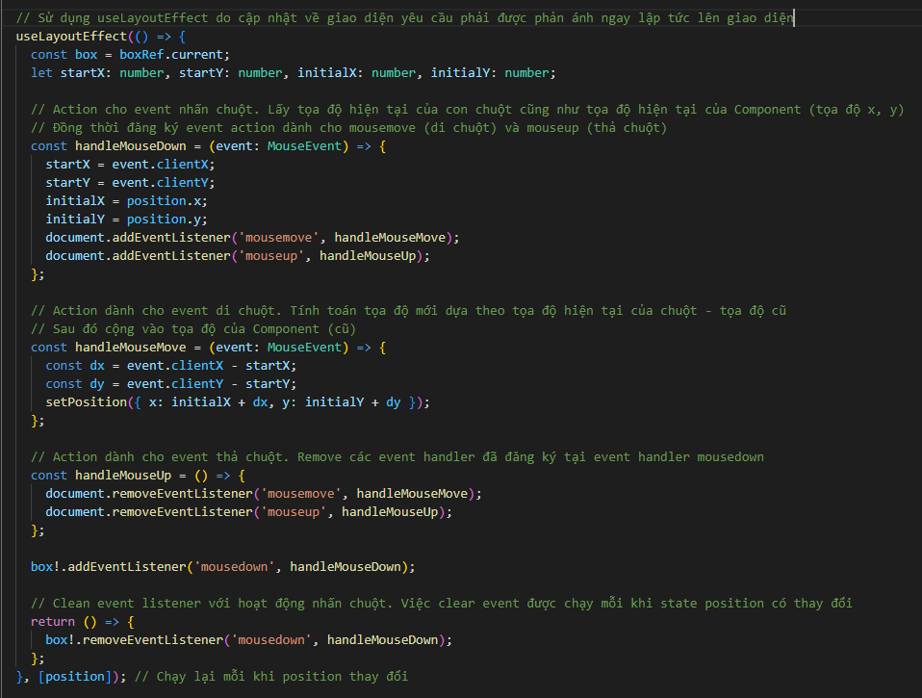

 | Khi kéo thả một Component trên giao diện (VD: Kéo thả một khối div này sang một khối khác), có 3 event handler: mousedown (nhấn chuột),
 | mousemove (di chuột), và mouseup (thả chuột). Khi thực hiện các action này, yêu cầu Component cần phải được phản ánh vị trí theo mắt thường
 | có thể quan sát được (UX). Do đó việc sử dụng useLayoutEffect trong trường hợp này là tốt hơn do Component sẽ được phản ánh đúng vị trí
 | trước khi được gắn vào DOM

useRef
 | useRef

1. Khái niệm

useRef

 | Định nghĩa | Trong React, chúng ta đã quen với việc sử dụng state để quản lý một Component. Khi state thay đổi, Component được kích hoạt trigger re-render
 |  | để cập nhật thay đổi tương ứng lên DOM. Các Component được quản lý với state thì dược gọi là Controlled Component
 |  | Tuy nhiên, trong thực tế đôi khi có những lúc chúng ta không muốn hoặc không cần thiết quản lý Component. Một số ví dụ như sau:
 |  | + Khi chúng ta muốn lấy dữ liệu của local form data (Form data quản lý bởi DOM)
 |  | + Khi chúng ta muốn truy cập trực tiếp vào một thành phần DOM để lấy giá trị
 |  | Những trường hợp này không cần quản lý bởi React Component và cũng không cần thiết phải re-render Component. Trong React, cung cấp một
 |  | hook là useRef dành cho việc truy suất các giá trị của các Component này (gọi là Uncontrolled Component)
 |  | (Định nghĩa trong document của React: useRef is a React Hook that lets you reference a value that’s not needed for rendering. +. Tức là cho
 |  | phép tham chiếu tới các giá trị mà không cần render)

 | Cú pháp

 |  | const ref = useRef(initialValue)

 |  | VD: const inputNote = useState<string | null>(null); |  |  | // Viết kiểu typescript

 |  | Trong đó:
 |  |  | ref | Giá trị trả về, được sử dụng để gắn vào các đối tượng Uncontrolled Component. Khi giá trị trên các Component
 |  |  |  | này được thay đổi thì tương đương với việc set giá trị cho ref (đối tượng set: thuộc tính ref.current)
 |  |  |  | Cấu trúc của ref không thay đổi sau mỗi lần render (do là const nên khi render lại thì trả về một object tương
 |  |  |  | đương)

 |  |  | initialValue | Tham số set vào cho useRef, được coi như giá trị khởi tạo cho ref.current. Nhận mọi loại type làm giá trị set ban
 |  |  |  | đầu
 |  |  |  | Giá trị này chỉ được áp dụng cho lần render ban đầu

2. Một số đặc điểm và chú ý

 | Các đặc điểm sau được quy định trong chính tài liệu của React

 | - Có thể chỉnh sửa trực tiếp (mutate) giá trị ref.current. Đây là đặc điểm chính của useRef so với useState. Tuy nhiên nếu trong useRef có
 | các đối tượng mà có thể được sử dụng cho việc re-render (VD: Một phần của state) thì không nên cập nhật giá trị trực tiếp. Điều này có thể ảnh
 | hưởng đến hoạt động của state do nó không kích hoạt trigger re-render
 | (Ghi chú: theo tính chất của const trong Javascript, dù ref là const nhưng ref.current thì update giá trị bình thường do vẫn giữ nguyên cấu trúc của
 | object)
 | - ref là đối tượng Javascript do đó việc cập nhật giá trị cho ref.current không kích hoạt trigger re-render. Đây cũng là ý nghĩa cho việc React
 | không quản lý trạng thái của các hạng mục này
 | - Không cập nhật dữ liệu của ref.current trong quá trình rendering (trừ trường hợp khởi tạo). Có một số nguyên nhân như sau:
 | + Không nhất quán: Do khi render Component có sự tính toán giá trị đầu ra dựa trên props và state hiện tại. Khi đoc/ ghi ref.current có thể dẫn
 | tới việc không nhất quán do ref.current không đảm bảo là đã được cập nhật đầy đủ cho đến khi hoàn tất render
 | + Làm cho logic của Component trở nên khó hiểu và khó dự đoán trước (vi phạm quy tắc declarative code). Nguyên nhân là vì thay đổi ref.current
 | không kích hoạt trigger re-render nên có thể Component sẽ không quản lý đúng trạng thái nếu như có phụ thuộc vào đối tượng trong ref.current
 | + Phát sinh side-effect: Function Compoennt của React đối với hoạt động render được coi là một pure function (không được có side effect). Tuy
 | nhiên việc đọc ghi ref.current có thể được coi là một side-effect và có thể phát sinh vấn đề không mong muốn
 | Như vậy: chỉ thực hiện đọc/ ghi ref.current trong useEffect (nơi xử lý các side effect phát sinh)

3. Ví dụ

 | Ví dụ sau đây mô tả việc sử dụng useRef trong một form đăng ký thông tin cơ bản. Truy cập và lấy dữ liệu từ phần tử DOM input sau đó validate
 | client trên data đã nhập trước khi gửi về backend
 | https://svn.luvina.net/svn/dev6/40_Dự án cấp phòng/2024/P08_Tim hieu ky thuat moi_ReactJS/30_implementation/35_document/Example
 | /06.Hooks/useRef/SimpleSignupExample

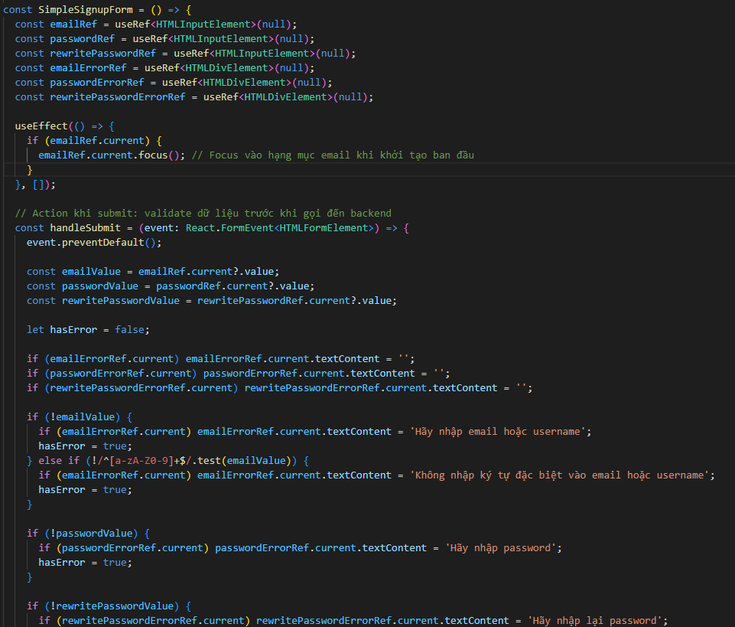

Quản lý các đối tượng input và các đối tượng label hiển thị lỗi hạng mục thông qua useRef. Từng giá trị ref sau đó được gắn vào control và được coi như là tham chiếu tới control đó. Khi cần truy vấn dữ liệu trong control thì gọi đến ref.current để thao tác
(current lúc này là đối tượng có type là elemen được gán lúc khởi tạo ref)

4. Ghi chú

 | - Cần cân nhắc kỹ khi nào thì nên sử dụng useRef. Bản thân React không khuyến khích sử dụng useRef. Chỉ một số trường hợp bắt buộc phải
 | dùng useRef do có thể React chưa có hỗ trợ phù hợp:
 | + Khi cần truy cập tới DOM API: ngoài việc nhận được giá trị của ref chúng ta có thể thao tác truy cập tới các phương thức trong DOM API
 | (ref lúc này tham chiếu đến thành phần DOM nên có thể truy cập được). Các function hỗ trợ như focus(), remove(), các hoạt động như text
 | selection hoặc thao tác với các thành phần media playback (các function như play(), pause(),…)
 | + Khi cần this hợp với thư viện bên ngoài: một số thư viện xử lý giao diện có liên kết với DOM và cung cấp DOM API riêng như D3.js, Chart.js,…
 | + Khi cần kích hoạt hình ảnh động bắt buộc trên các element - tức là khi cần đối tượng có thao tác animation như transition, transform,…

5. Bổ sung - về React.forwardRef

 | Như chúng ta đã biết thì sử dụng useRef có thể liên kết tới các Uncontrolled Component. Các Uncontrolled Component có thể là các jsx element
 | và được liên kết thông qua thuộc tính ref. Tuy nhiên, cũng có trường hợp Uncontrolled Component là một function component và chúng ta không
 | muốn quản lý trạng thái của nó. Vì là một function component nên không thể liên kết trực tiếp sang ref được
 | Đối với trường hợp này, React cung cấp React.forwardRef dành cho việc liên kết và truy cập ref với function component

 | React.forwardRef là một HOCs gúp hỗ trợ việc liên kết ref với một React Component

 | Ví dụ chi tiết:

 | https://svn.luvina.net/svn/dev6/40_Dự án cấp phòng/2024/P08_Tim hieu ky thuat moi_ReactJS/30_implementation/35_document/Example
 | /06.Hooks/useRef/ForwardRefExample

6. Tài liệu tham khảo

 | https://react.dev/reference/react/useRef
 | https://react.dev/learn/manipulating-the-dom-with-refs#best-practices-for-dom-manipulation-with-refs
 | https://viblo.asia/p/thao-tac-voi-cac-phan-tu-dom-voi-react-hook-su-dung-useref-bWrZnxrr5xw

React.memo
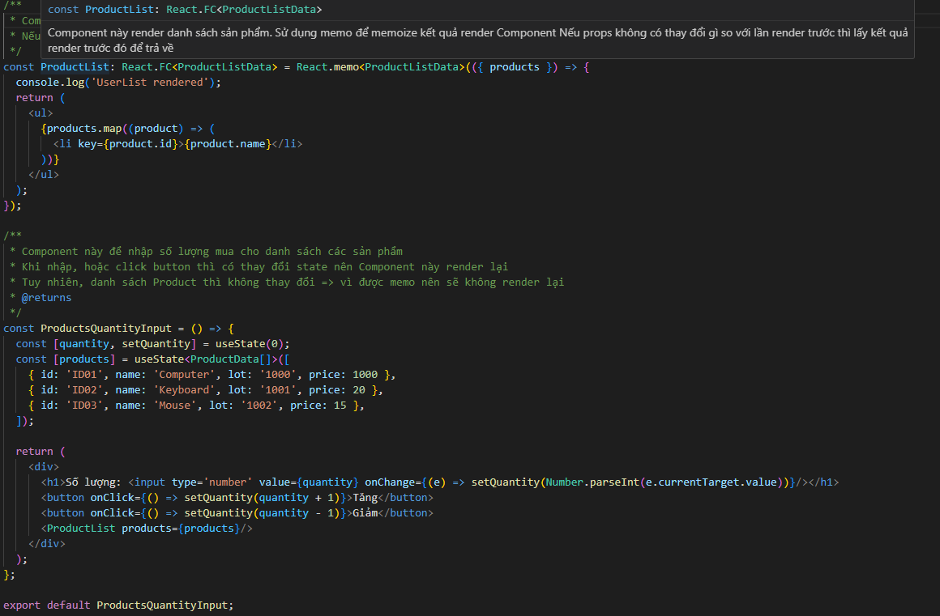
 | React.memo

1. Khái niệm

callback

 | Định nghĩa | React.memo là một HOCs trong React, được sử dụng nhằm tối ưu hiệu suất. Trong vòng đời của một Component có thể phát sinh nhiều lần render
 |  | với giá trị props không thay đổi dẫn tới két quả trả về không thay đổi, việc cứ phải render lại các Component dẫn đến không tối ưu về mặt hiệu
 |  | suất. React.memo giúp thực hiện memoize kết quả theo tham số đầu vào (props), nếu như props không có thay đổi thì trả về theo kết quả trước đó
 |  | thay vì phải render lại Component rồi trả về
 |  | (Ghi chú: kỹ thuật memoize không phải React mới có mà trong Javascript trước đó đã sử dụng rất nhiều rồi thông qua một số thư viện như Lodash,..)

 | Cú pháp
 |  | Vì React.memo là một built-in HOCs nên sử dụng như một HOCs thông thường

 |  | Cách 1:

 |  |  | export default React.memo(MyComponent)

 |  | Cách 2:

 |  |  | const MyComponent = React.memo(({ props}) => {
 |  |  | …
 |  |  | });

 |  | Thông thường hay sử dụng cách khai báo thứ 2 thì tốt hơn do đã bọc sẵn Component với React.memo

2. Ghi chú

 | - React.memo sử dụng cơ chế memoize như sau: Nó có một function compare giữa previous props và next props để xem có thay đổi về props
 | trước và sau hay không. Nếu không có thay đổi gì về props, thì React sẽ sử dụng kết quả render của lần trước đó luôn thay vì thực hiện render
 | Component, dẫn đến cải thiện được hiệu suất từ render
 | - React.memo chỉ check sự thay đổi của props do đó nếu Component có sử dụng useState, useReducer hoặc useContext thì React vẫn sẽ render
 | lại nếu như các state hoặc context có thay đổi
 | - React.memo sử dụng cơ chế shallow compare (so sánh nông) đối với các props là một object phức tạp
 | + Nếu thuộc tính của props là một kiểu dữ liệu nguyên thủy: sẽ so sánh tham chiếu và giá trị của thuộc tính đó
 | + Nếu thuộc tính của props là một object hoặc mảng: chỉ so sánh về tham chiếu mà không so sánh đến từng giá trị của nó
 | VD: Thuộc tính là một object thì React chỉ so sánh về tham chiếu object của thuộc tính có thay đổi không (VD: số thuộc tính của object đó có giữ
 | nguyên không hay có thay đổi, hoặc có thay đổi về kiểu dữ liệu trên thuộc tính không,…)
 | Đối với trường hợp này, việc memoize có thể dẫn tới kết quả render Component không đúng
 | Do đó, đối với trường hợp này cần customize một function so sánh props (cahsc thức so sánh do chúng ta tự chỉ định), sau đó truyền vào React.memo
 | như một tham số thứ 2
 | - Nên sử dụng React.memo cho các Component có tính toán phức tạp hoặc Component được gọi ở nhiều nơi. Điều này tránh cho Component trở
 | nên quá phức tạp

3. Ví dụ

 | Ví dụ sau đây mô tả
 | https://svn.luvina.net/svn/dev6/40_Dự án cấp phòng/2024/P08_Tim hieu ky thuat moi_ReactJS/30_implementation/35_document/Example
 | /06.Hooks/React.memo/ProductsQuantity

useMemo
 | useMemo

1. Khái niệm

useMemo

 | Định nghĩa | Tương tự React.memo, useMemo được sử dụng cho việc memoize. Với useMemo, đối tượng memoize là một value, chỉ thay đổi nếu như giá trị
 |  | Tương tự với React.memo, useMemo cũng là một hook được sử dụng cho vai trò tối ưu thông qua memoize. Tuy nhiên, đối tượng được memo
 |  | lúc này là các value - cụ thể là chỉ tính toán giá trị các value này khi có dependency bị thay đổi

 | Cú pháp

 |  | Cú pháp khai báo:

 |  |  | const cachedValue = useMemo(calculateValue, dependencies)

 |  | Trong đó

 |  |  | calculateValue | Callback function được sử dụng để tính toán giá trị value, data type có thể là kiểu dữ liệu nguyên
 |  |  |  | thủy (string|number) hoặc là object/array
 |  |  |  | React thực hiện memoize giá trị tính toán này và chỉ tính toán lại nếu có thay đổi ở dependencies

 |  |  | dependencies | Các biến số phụ thuộc quyết định việc một value có được tính toán lại hay không
 |  |  |  | Nếu như dependencies là rỗng thì không bao giờ tính toán lại value mới

2. Khi nào nên sử dụng

 | - Sử dụng khi có hàm tính toán giá trị phức tạp, hoặc tốn kém (expensive computation), không muốn thực hiện lại nếu như các input không có thay
 | đổi
 | - Muốn tránh việc tạo ra các object hoặc array không cần thiết mỗi khi Component được render lại

3. Ví dụ

 | https://svn.luvina.net/svn/dev6/40_Dự án cấp phòng/2024/P08_Tim hieu ky thuat moi_ReactJS/30_implementation/35_document/Example
 | /06.Hooks/useMemo/UserListWithFilter

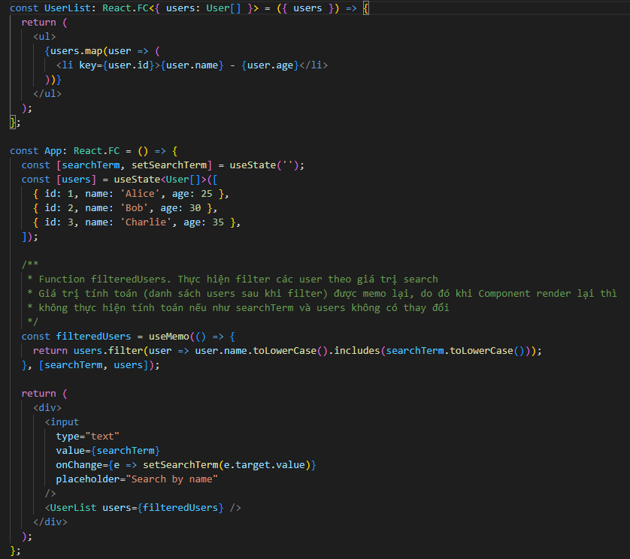

Giá trị tính toán để lấy user trong 1 số trường hợp có thể phức tạp hoặc cần tối ưu. Do đó thực hiện memo giá trị
(một số trường hợp thực tế có thể dùng: như khi filter sản phẩm trong giỏ hàng,...)

useCallback
 | useCallback

1. Khái niệm

useCallback

 | Định nghĩa | Tương tự với React.memo, useCallback cũng là một hook được sử dụng cho vai trò tối ưu thông qua memoize. Tuy nhiên, đối tượng được memo
 |  | lúc này là các callback function. useCallback cũng được sử dụng để tối ưu hiệu suất cho các callback function, nó chỉ tạo ra các callback mới khi
 |  | có thay đổi về giá trị của biến số phụ thuộc (dependencies) - tức là React sẽ thực hiện memoize function callback đó mỗi khí có dependency thay
 |  | đổi

 | Cú pháp

 |  | Cú pháp khai báo:

 |  |  | const memoizedCallback = useCallback(() => {
 |  |  | // Logic của callback function
 |  |  | }, [dependencies]);

 |  | Trong đó

 |  |  | callback fn | Function callback mà sẽ được tạo lại khi có thay đổi đối số dependencies

 |  |  | dependencies | Các biến số phụ thuộc quyết định việc một callback function có được tạo mới lại hay không
 |  |  |  | Nếu như dependencies là rỗng thì không bao giờ tạo ra function mới

 |  | Sau khi tạo, memoizedCallback là đối tượng callback function mà sẽ chỉ được thay đổi mỗi khi có thay đổi về tham số dependencies
 |  | Nếu không thay đổi dependencies ở lần render thì callback function không được thực thi

2. Khi nào nên sử dụng

 | - Nên sử dụng khi cần truyền function callback như một props cho Component con. Khi đó, callback funtion chi được tạo và thực thi khi có thay
 | đổi về giá trị phụ thuộc. Sẽ càng tối ưu hơn nếu Component con có React.memo (vì sẽ memoize các props mà Component con đã nhận)
 | - Nên sử dụng nếu như callback function là dependencies của useEffect: do useEffect thực thi side effect mỗi khi có thay đổi của dependencies
 | nên nếu trường hợp dependencies của useEffect là một callback function thì nên dùng useCallback để callback function chỉ thay đổi khi thỏa mãn
 | dependencies nào đó, tối ưu luôn cho useEffect (lúc này useEffect hạn chế việc gọi lại xử lý dù không có phát sinh thay đổi về logic)
 | - Trường hợp thực tiễn sử dụng: Nên sử dụng useCallback với các callback function đảm nhận việc render tác vụ nặng như render biểu đồ, đồ thị
 | các animations hoặc các Component nặng về mặt render
 | Ví dụ: Một biểu đồ chỉ nên render khi có thay đổi về tham số dành cho biểu đồ đó
 | Ví dụ 2: Một Component render cho vùng datagrid chi tiết
 | - Không nên sử dụng useCallback cho tất cả các callback function do có thể dẫn tới việc phức tạp không cần thiết, làm code trở nên khó đọc hơn
 | mà không cải thiện được mấy về performance
 | - Kết luận: Nếu thật sự cần phải memoize (khi đo đạc thời gian xử lý thấy chậm và đánh giá cần tối ưu) thì mới thực hiện useCallback

3. Ví dụ

 | Ví dụ sau đây mô tả về cách sử dụng useCallback trong một Component render chính. Đối tượng callback function được memo để chỉ render lại
 | nếu như có tham số khác thay đổi
 | https://svn.luvina.net/svn/dev6/40_Dự án cấp phòng/2024/P08_Tim hieu ky thuat moi_ReactJS/30_implementation/35_document/Example
 | /06.Hooks/useCallback/ItemList

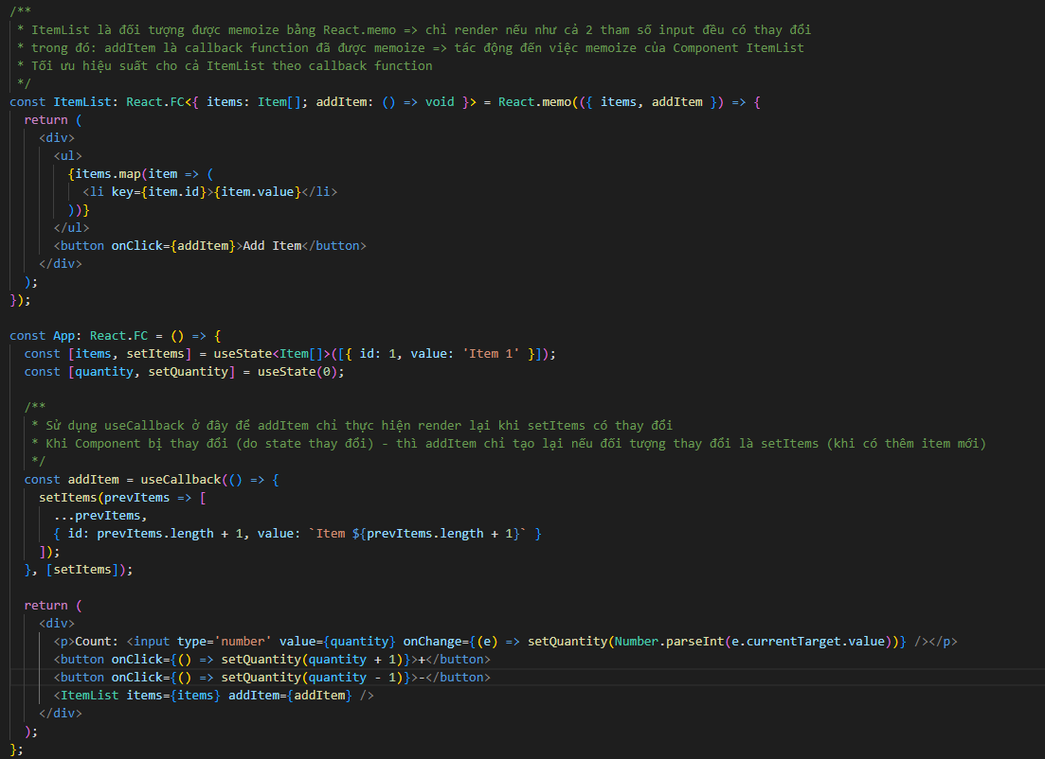

4. Phân biệt React.memo, useMemo, useCallback

 | - React.memo là HOCs. useMemo, useCallback là hook
 | - React.memo thực hiện memoize cho toàn bộ Component. useMemo thì memoize cho 1 value. useCallback thì memoize cho một callback function
 | - React.memo dù không khai báo dependencies nhưng dependencies của nó là props của Component
 | - Cả useMemo và useCallback đều làm cho source code trở nên phức tạp và khó đọc hơn (cần đnáh giá trường hợp nào, dependencies nào thì
 | thực hiện memoize. Khi maintain cũng khó đọc và check ý nghĩa của đoạn code hơn)
 | - Cả React.memo, useMemo, useCallback thì đều cần cân nhắc trước khi sử dụng (chỉ khi cần thiết thì mới thực hiện memoize)
 | - useMemo được sử dụng để ghi nhớ value trong trường hợp tính toán phức tạp. useCallback thì được sử dụng để biết khi nào cần gọi lại (callback)
 | 1 function

5. Tham khảo

 | https://viblo.asia/p/nang-cao-hieu-suat-react-hooks-voi-reactmemo-memoization-va-callback-functions-XL6lADxNZek

useReducer
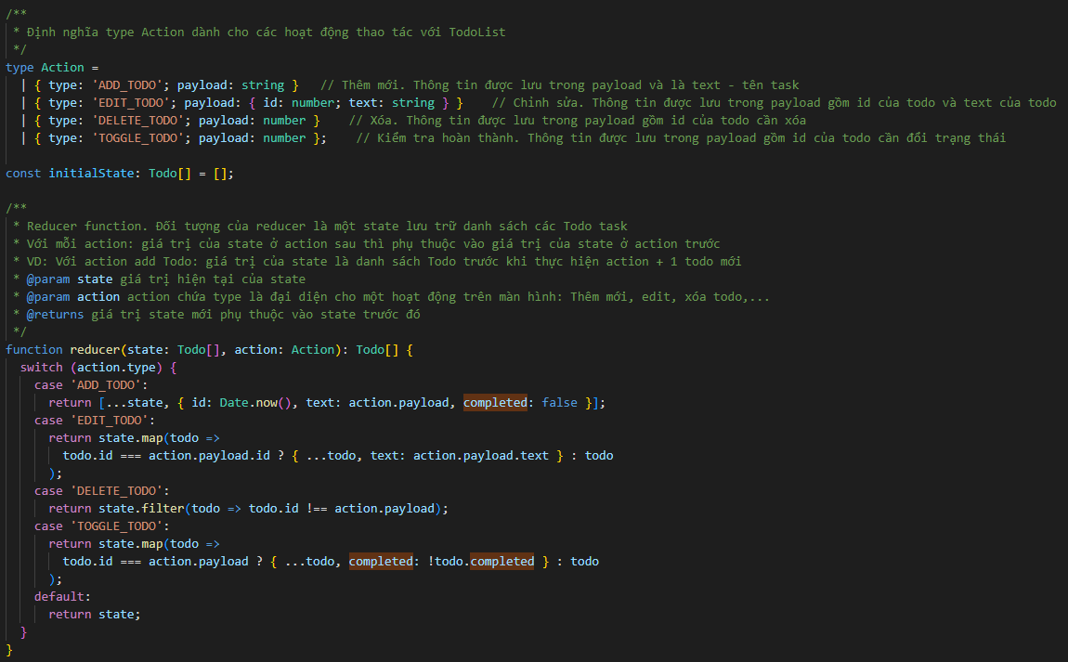
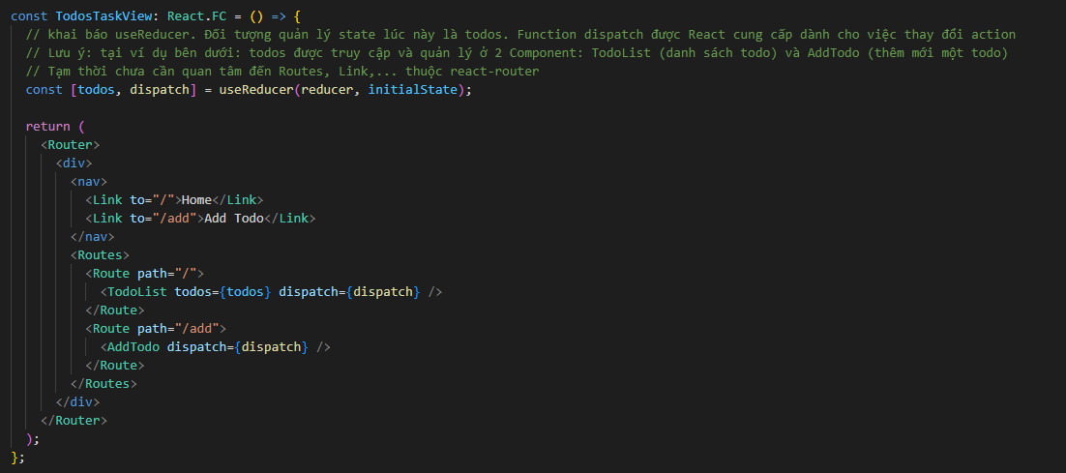
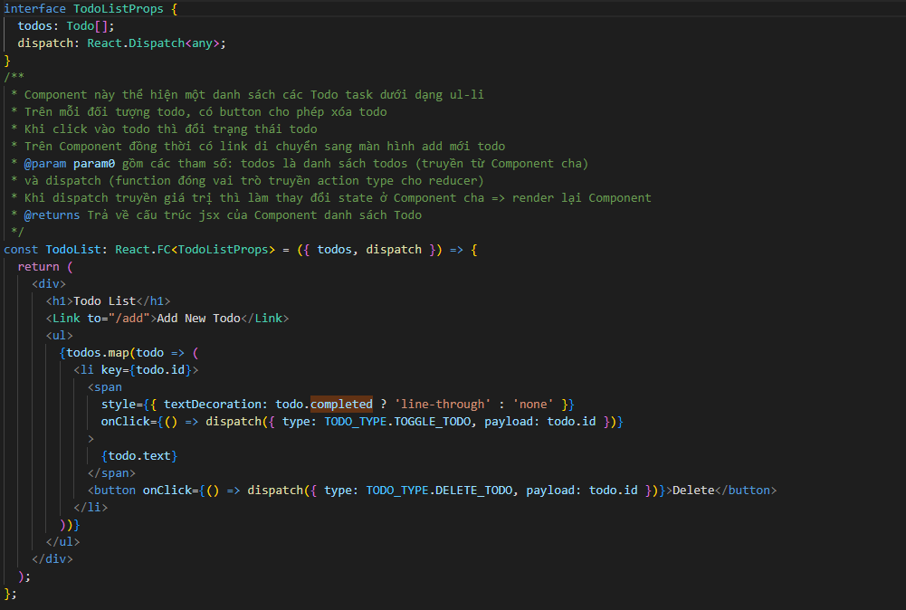
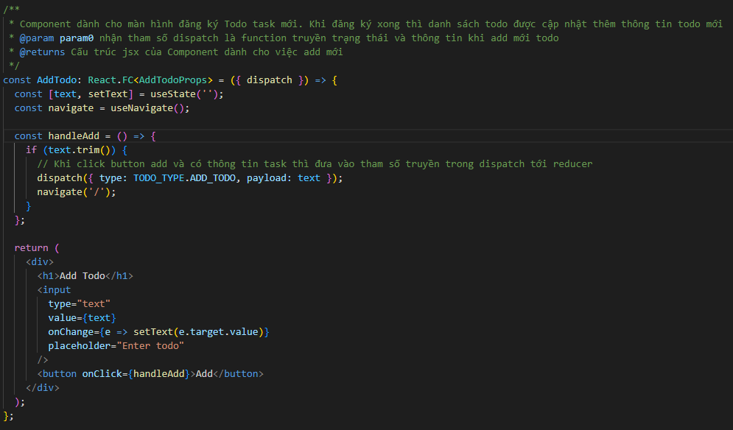
 | useReducer

1. Khái niệm

 | - Nhắc lại 1 chút về reduce trong Javascript:
 | + reduce: là giảm trừ
 | + reduce trong Array: khi gọi reduce thì giảm trừ theo từng phần tử trong Array cho đến khi về một giá trị duy nhất
 | - Reducer: là một khái niệm phổ biến trong lập trình hàm (functional programming) - nó là một pure function nhận vào 2 đối số: state hiện tại và
 | một action, giá trị trả về là state mới ứng với action đó

useReducer

 | Định nghĩa | là một built-in hook được React cung cấp để sử dụng chức năng liên quan đến reducer, hỗ trợ việc quản lý các state phức tạp hoặc
 |  | có nhiều thay đổi theo trạng thái

 | Cú pháp

 |  | Cú pháp khai báo:

 |  | - Function reducer:

 |  |  | (state, action) => newState

 |  | Trong đó

 |  |  | state | Đối số truyền vào mang giá trị hiện tại của state

 |  |  | action | Đối số này thông thường là một object, trong đó có một thuộc tính định nghĩa type mà sẽ được sử dụng để phân
 |  |  |  | biệt các hoạt động với nhau. Trong function này, thực hiện switch theo thông tin giá trị trong action để thực hiện
 |  |  |  | các xử lý phù hợp

 |  |  | newState | Giá trị trả về, dựa theo action và state hiện tại mà tính toán ra giá trị mới cho phù hợp

 |  | reducer là một pure function do với mỗi state và action thì xác định duy nhất không đổi một newState

 |  | - useReducer

 |  |  | const [state, dispatch] = useReducer(reducer, initialState);

 |  | Trong đó

 |  |  | reducer | Là reducer function

 |  |  | initialState | là giá trị khởi tạo dành cho state. Khi Component được render lần đầu tiên thì giá trị khởi tạo được phản ánh
 |  |  |  | lên state

 |  |  | state | Là giá trị trả về, lưu trữ trạng thái của đối tượng đang được quản lý bởi React

 |  |  | dispatch | Là một function (trả về từ useReducer) được sử dụng để gửi (dispatch) các action tới cho reducer
 |  |  |  | Hàm này được React cung cấp để có thể cập nhật state về sau.

 |  | - dispatch

 |  |  | dispatch(newAction)

 |  | Trong đó

 |  |  | newAction | Là giá trị action mới cần được gửi đến cho reducer để tính toán giá trị state mới trả về

 | Cơ chế:

 |  | - Khi khai báo useReducer với các đối số là callback function reducer và initialState, React tạo ra 2 đối tượng là state (giá trị ban
 |  | đầu chính là initialState) và một dispatch function
 |  | - Khi cần thay đổi state: sử dụng dispatch và truyền vào đối số action (yêu cầu: cần có một thuộc tính quyết định việc thay đổi state
 |  | Thuộc tính này được định nghĩa ở trong reducer - nên đặt cố định là type)
 |  | - action được gửi (dispatching) đến function reducer và tại đây, state mới được tính toán và cập nhật

2. Khi nào nên sử dụng

 | - Sử dụng useReducer trong trường hợp cần thao tác với các state phức tạp hoặc có nhiều action khác nhau tác động đến giá trị quản lý ở trong
 | state, hoặc khi có nhiều thành phần của state phụ thuộc lẫn nhau
 | VD: Một datagrid quản lý thông tin danh sách todo task, có nhiều action như thêm mới task, chỉnh sửa task, xóa task, filter, đối trạng thái,…
 | Sử dụng state là một danh sách Todo task: Vừa có tính phức tạp, nhiều action và có sự phù thuộc của state trong action trước với action sau
 | - Khi cần tách biệt các logic thao tác cập nhật state ra khỏi Component để dễ kiểm tra và bảo trì
 | - Khi sử dụng các thư viện thứ ba mà có thao tác liên quan đến reducer như Redux
 | - Không phải lúc nào cũng nên sử dụng useReducer. Chỉ nên sử dụng nếu đó là state phức tạp và phụ thuộc vào nhiều trạng thái action khác nhau
 | (lớn hơn 2 action, recommend hàm reducer sử dụng switch…case…). Thông thường state có type object
 | Nếu như là state đơn giản thì nên dùng useState thôi, để tranh làm cho code trở nên phức tạp không cần thiết
 | - Nên sử dụng useReducer đối với trường hợp có sự chia sẻ state giữa các Component với nhau
 | - (Kinh nghiệm) Nên sử dụng useReducer với
 | + state mà đánh giá là có thể dễ dàng scale trong tương lai
 | VD: Một datagrid quản lý thông tin danh sách todo task => tương lai có thể scale một cách dễ dàng nếu dùng useReducer (VD: nếu cần thêm chức
 | năng như đánh độ ưu tiên, sắp xếp ưu tiên task,…)

3 So sánh với useState

 | - Tương tự useState, useReducer cũng được sử dụng để tạo và thiết lập trạng thái
 | - useState thường dùng để thiết lập các trạng thái nhỏ, đơn giản, ít phụ thuộc. useReducer dùng để thiết lập các trạng thái phức tạp, có phụ thuộc
 | lẫn nhau, hoặc các trạng thái được chia sẽ giữa nhiều Component với nhau
 | - useReducer nếu sử dụng tốt có thể giúp cải thiện rất nhiều về performance
 | Nguyên nhân: có thể gom nhóm nhiều state đơn lẻ khác nhau thành 1 state và cập nhật giá trị thông qua reducer. Do số lượng state giảm xuống
 | nên số lần re-render trong một action có thể giảm theo (với action có nhiều state được gom nhóm thì khi thay đổi chỉ re-render 1 lần thay vì nhiều
 | lần)
 | - useReducer có thể khiến source code trở nên phức tạp quá mức nếu như đánh giá sai độ phức tạp của state mà sử dụng nó. Cũng có thể phát
 | sinh các thao tác hoạt động bị sai. Nên cần đánh giá logic và cũng cần kinh nghiệm xử lý

4. Ví dụ

 | https://svn.luvina.net/svn/dev6/40_Dự án cấp phòng/2024/P08_Tim hieu ky thuat moi_ReactJS/30_implementation/35_document/Example
 | /06.Hooks/useReducer/simple/TodosTaskView

useContext
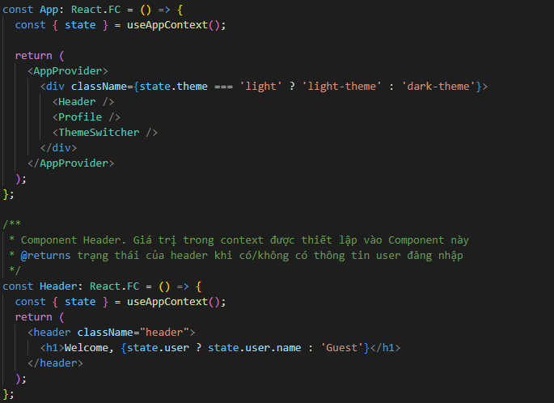
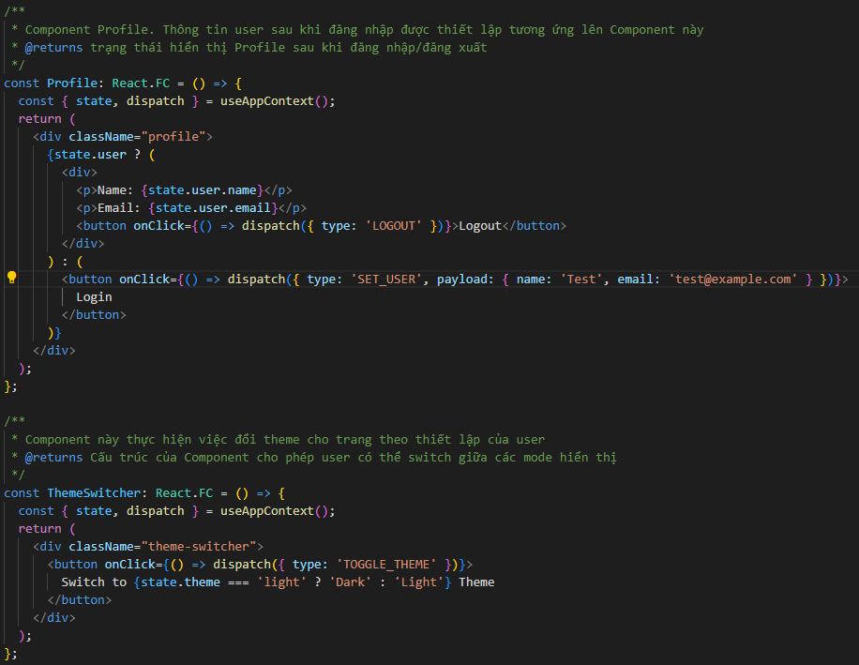
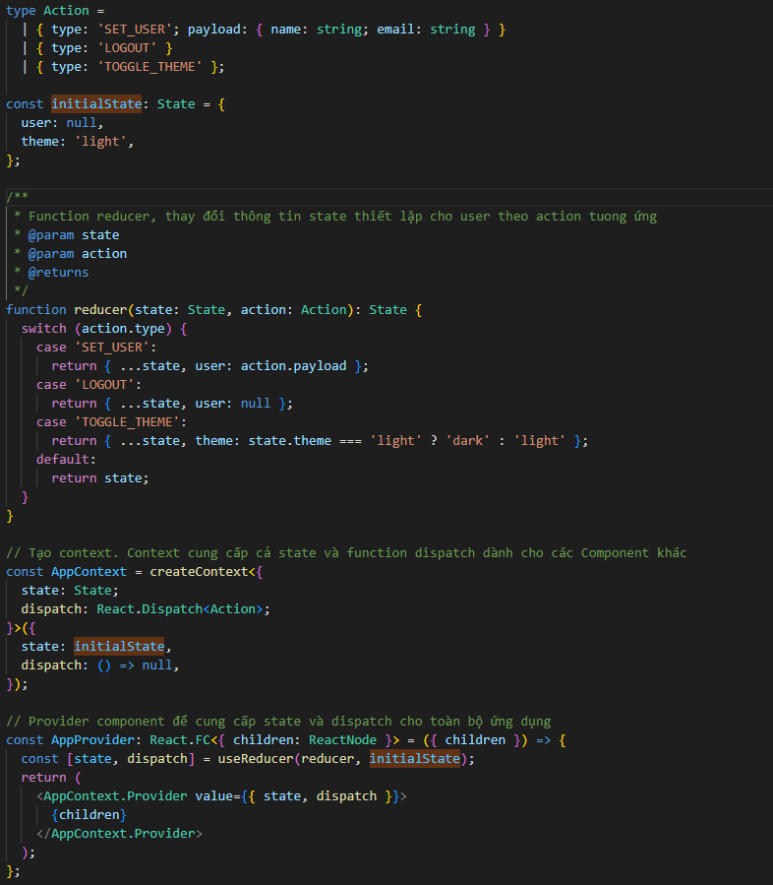
 | useContext

1. Khái niệm

 | Như chúng ta đã biết, để Component tương tác được với nhau thì cách thức đơn giản nhất là sửu dụng props. Việc truyền props từ Component cha
 | xuống giúp cho Component con được thay đổi phù hợp với props đã truyền. Đây là cách thức cơ bản để liên kết và tương tác giữa các Component
 | tuy nhiên nó cũng có các nhược điểm như sau:
 | - Đối với trường hợp Component có nhiều cấp thì việc truyền thông tin từ nhiều cấp Component cha xuống dưới Component con mà cần sử dụng
 | thông tin đó làm cho code trở nên phức tạp và thừa thãi không cần thiết
 | (tưởng tượng nhiều Component ở giữa chỉ nhận props từ Component cha để truyền xuống Component con ở kế tiếp, làm cho việc khai báo trở nên
 | thừa thãi và khó để mà follow)
 | - Đối với trường hợp Component con muốn gửi thông tin sang Component cha, hoặc gửi thông tin sang một Component cùng cấp khác thì không
 | thể sử dụng props được do cơ chế của props chỉ được truyền từ cha sang con
 | Để thực hiện công việc này, trước đây, có một thư viện gọi là Redux đóng vài trò xử lý các thông tin, các state cần phải trao đổi từ Component con
 | lên cho Component cha. Dữ liệu tương ứng được lưu vào context - có thể hiểu như một global state để lưu thông tin và các Component con có thể
 | truy suất cũng như lấy thông tin cần thiết trong state này

useContext

 | Định nghĩa | React tận dụng để tạo một built-in hook mới là useContext - tương tự như thao tác với context trong Redux tuy nhiên dễ dàng để sử dụng hơn

 | Cú pháp

 |  | Cú pháp khai báo:

 |  | - Khởi tạo context

 |  |  | const context = React.createContext<ContextType>(initialValue);

 |  | Trong đó

 |  |  | ContextType |  | type/interface của đối tượng context

 |  |  | initialValue |  | Tham số này thiết lập các giá trị khởi tạo dành cho context. Khi truyền

 |  |  | context |  | Đối tượng được React trả về. Trong đây sẽ thiết lập các giá trị tương ứng mà sau đó, sẽ được
 |  |  |  |  | cung cấp cho tất cả các Component mà nó cần thao tác với thông tin context, hoặc để làm
 |  |  |  |  | trung gian thao tác giữa các Component với nhau

 |  | - Cung cấp/Sử dụng context với các Component

 |  | + Cung cấp context: Tạo một đối tượng Component Provider để wrap các Component cần sử dụng thông tin trong context

 |  |  | const ContextProvider: React.FC<{ children: ReactNode }> = ({ children }) => {
 |  |  |  | return (
 |  |  |  |  | <Context.Provider value={context} >
 |  |  |  |  |  | {children}
 |  |  |  |  | </Context.Provider>
 |  |  | }

 |  | Trong đó

 |  |  | Context.Provider |  | là Component sử dụng để bọc các Component sử dụng context. Thông tin trong context được
 |  |  |  |  | gửi từ Provider tới các Component con. Chỉ các Component con mà được bọc bởi Provider
 |  |  |  |  | mới có thể lấy các thông tin trong context
 |  |  |  |  | Context.Provider là một Wrapped Component tuy nhiên không phải là HOCs

 |  |  | ContextProvider |  | Component được tạo ra để bọc các Component con. Giá trị của context được cung cấp trong
 |  |  |  |  | ContextProvider hoặc cũng có thể truyền từ Component cha vào ContextProvider

 |  |  |  | Hàm này được React cung cấp để có thể cập nhật state về sau.

 |  | + Sử dụng context: Tạo một đối tượng Component Consumer để wrap các Component đồng thời lấy thông tin context hiện tại
 |  | Sử dụng cách này có thể thay thế cho việc dùng useContext. Ưu điểm là, lúc này context được truyền sang Component con như một props nên có
 |  | thể hạn chế các side-effect. Nên sử dụng nếu như có Component con chỉ nhận context như một props, không thay đổi giá trị của context

 |  |  | const ContextConsumer: React.FC<{ children: ReactNode }> = ({ children }) => {
 |  |  |  | return (
 |  |  |  |  | <Context.Consumer>
 |  |  |  |  |  | (context) => {
 |  |  |  |  |  |  | //…. Code
 |  |  |  |  |  |  | return (
 |  |  |  |  |  |  |  | { children }
 |  |  |  |  |  |  | )
 |  |  |  |  |  | }
 |  |  |  |  | </Context.Consumer>
 |  |  | }

 |  | Trong đó
 |  |  | Context.Consumer |  | là Component sử dụng để bọc các Component sử dụng context. Giá trị context có thể được
 |  |  |  |  | trích suất trên Component này và xử lý trước khi truyền vào các Component con

 |  |  | ContextConsumer |  | Component được tạo ra để bọc các Component con. Giá trị của context được trích xuất và
 |  |  |  |  | xử lý trước khi truyền vào các Component con

 |  | - Sử dụng context

 |  |  | const context = useContext(ContextType)

 |  | Trong đó

 |  |  | ContextType |  | type/interface của đối tượng context

 |  |  | context |  | Giá trị được React tạo để lấy ra context với type là ContextType

 |  | Sau khi lấy ra context thì có thể thao tác với context như set, load giá trị trong context vào Component, hoặc thay đổi/lưu giá trị vào context

2. Khi nào nên sử dụng

 | - Khi cần thao tác với dữ liệu được thêm mới/ thay đổi ở Component con tại Component cha
 | VD: Tại Màn hình login (Component con), sau khi login thành công và lấy thông tin thiết lập user sau khi login tại backend, thì ở App (Component
 | cha, bọc tất cả các Component khác), cần lấy dữ liệu của user sau khi đăng nhập thành công để hiển thị theo thiết lập của user đó (như hiển thị tên
 | tuổi, cho phép trạng thái signout,…)
 | - Khi cần trao đổi dữ liệu giữa các Component với nhau
 | VD: Tại màn hình đăng ký dữ liệu, thông tin sau khi click đăng ký được lưu vào context và lấy ra để hiển thị lại trên màn hình xác nhận dữ liệu đăng
 | ký

3. Ghi chú

 | - Tương tự như state, context không nên được set trực tiếp giá trị vào các thuộc tính của nó
 | Khi set trực tiếp thì do tính chất của const, React hiểu là context không có thay đổi từ đó phát sinh ra các vấn đề sau đây
 | + Vi phạm tính chất bất biến (immutable) của functional programming mà đã được quy định trong React
 | Tất cả các state, context,… cần phải cập nhật giá trị thông qua một bản sao
 | + Không kích hoạt trigger re-render của React: Vì không cập nhật dữ liệu đúng nên không kích hoạt được trigger re-render. Một số hoạt động có
 | thể sẽ không còn đúng nữa, ví dụ khi 2 Component cùng chia sẽ context, khi cập nhật trực tiếp ở một Component, ở Component còn lại không
 | được re-render để phản ánh theo giá trị mới của context
 | + Khó khăn khi theo dõi, debug qua React dev tools: Vì không kích hoạt re-render nên không thể biết khi nào context thay đổi, việc debug sẽ khó
 | hơn

 | - Cách thức để set giá trị cho context: thay vì set giá trị trực tiếp cho từng đối tượng được lưu trong một context, nên sinh ra một đối tượng mới
 | sao chép từ đối tượng cũ đồng thời phản ánh các giá trị mới được cập nhật sang context; sau đó thực hiện lưu đối tượng này thông qua function
 | (tận dụng phương án set state chẳng hạn). Ví dụ bên dưới sẽ mô tả chi tiết cách xử lý này

 | - Có 2 cách để trích xuất context và recommend sử dụng như sau:
 | + Context.Consumer: Với trường hợp Component chỉ sử dụng dữ liệu được lưu trong context và không có thay đổi gì tới các giá trị được lưu
 | VD: Khi dữ liệu từ màn hình đăng ký được gửi tới màn hình xác nhận lại dữ liệu đã nhập. Vì là xác nhận dữ liệu nên không thay đổi giá trị đã nhập
 | nên sử dụng Context.Consumer là tối ưu hơn
 | + useContext: Với trường hợp Component sử dụng và đồng thời có trao đổi dữ liệu được lưu trong context thì nên và cần sử dụng useContext

 | - Cần lưu ý việc cập nhật context: do sẽ kích hoạt trigger re-render nên tất cả các Component có sử dụng context đều sẽ được re-render lại. Trong
 | một số trường hợp nếu như không mong muốn việc re-render thì cần xử lý để tránh việc re-render trên các Component đó (nhưu áp dụng
 | các phương pháp memoize như useMemo, useCallback,..)

4. Ví dụ

 | 1. Ví dụ cơ bản
 | Ví dụ sau đây mô tả việc lấy và cập nhật dữ liệu vào Component. Khi truy cập vào Component mà đã có thông tin context rồi thì giá trị trong
 | context được lấy và hiển thị lên Component
 | https://svn.luvina.net/svn/dev6/40_Dự án cấp phòng/2024/P08_Tim hieu ky thuat moi_ReactJS/30_implementation/35_document/Example/06.Hooks/useContext/UserDetails

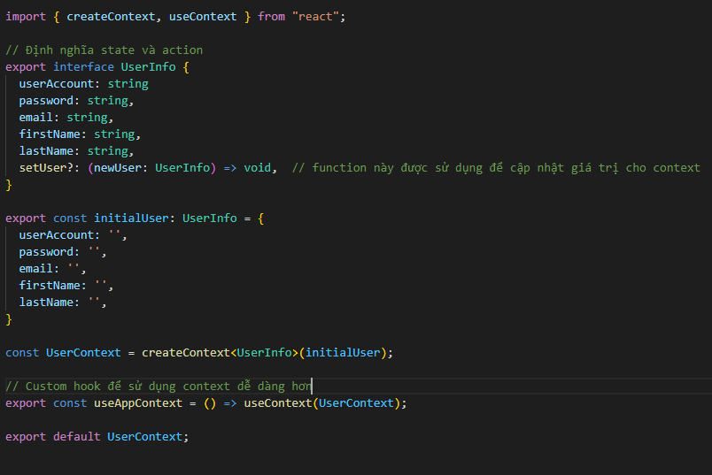

Tạo context UserContext để lưu dữ liệu liên quan đến user vào context
Ngoài ra, cung cấp một function setUser dùng để cập nhập giá trị context (tuân theo quy tắc immutable object)

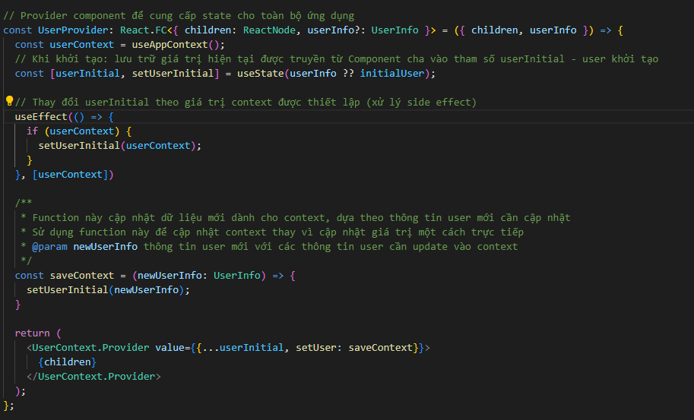

Cập nhật context theo giá trị của new user. Giá trị được cập nhật gián tiếp thông qua set state, từ đó, có thể kích hoạt được trigger re-render

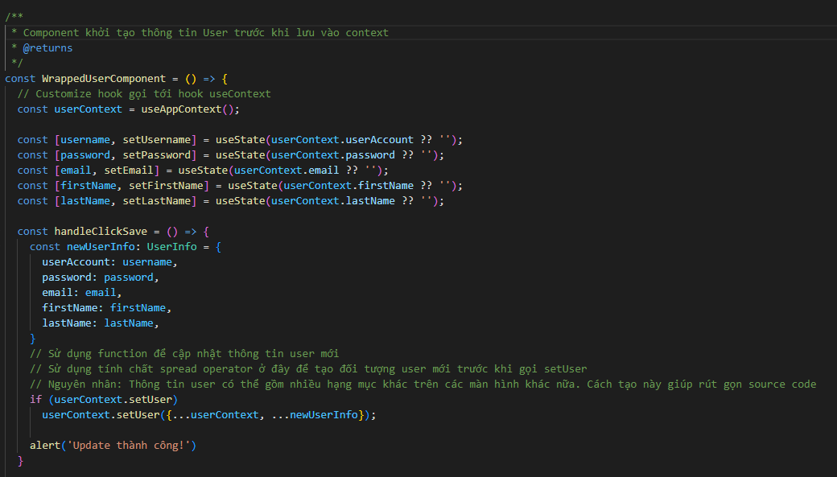

 | 2. Ví dụ kết hợp
 | Ví dụ sau đây kết hợp giữa useContext và useReducer để tạo một Component cho phép đăng nhập cũng như thay đổi theme của giao diện
 | (light - dark)

useImperativeHandle
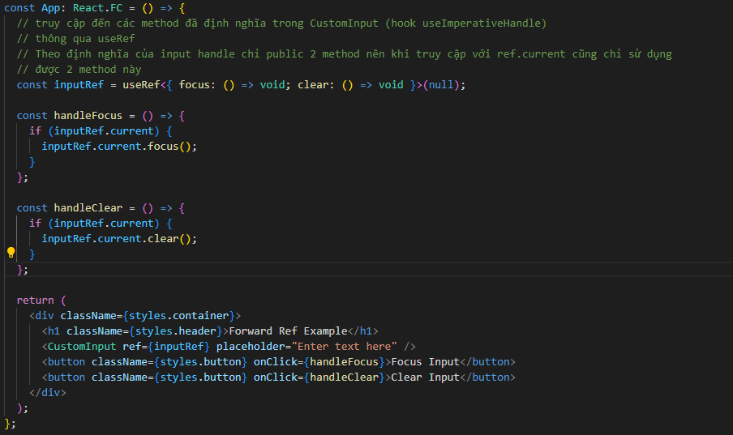
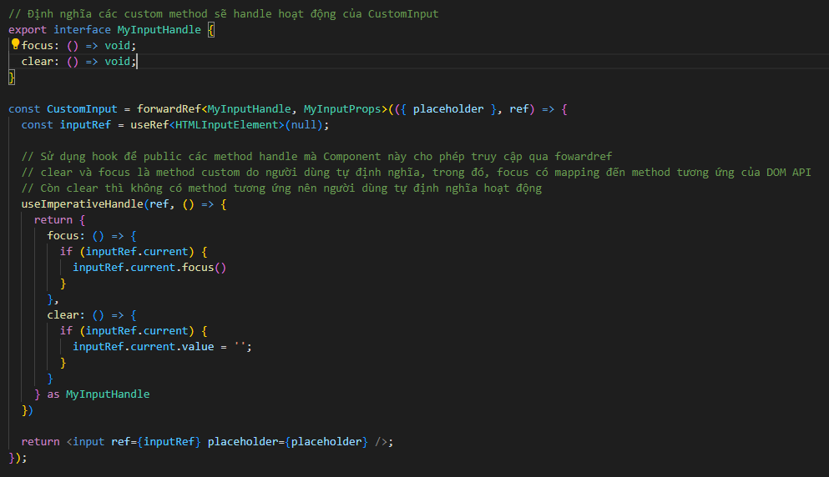
 | useImperativeHandle

1. Khái niệm

 | Đây là hook được React thêm vào từ React v18. Nhắc lại nội dung về userRef, khi cần liên kết ref đến customize Component, thì không thể dùng
 | useRef một cách trực tiếp mà gọi gián tiếp thông qua React.forwardRef để `forward` ref (lúc này, ref được sử dụng như là tham số thứ hai truyền
 | vào cho Component cần truy cập tới ref)
 | Vậy useImperativeHandle thì có liên quan gì đến useRef và forwardRef?

useImperativeHandle

 | Định nghĩa | Hook useImperativeHandle tạo ra các giá trị tùy chỉnh khi một Component kích hoạt `ref``, tức là khi truyền `ref`` đến một custom
 |  | Component nào đó thì những gì nhận được là những gì mà Component đo cho phép nhận thông qua việc sử dụng useImperativeHandle.
 |  | Việc sử dụng useImperativeHandle cho phép làm nhiều thao tác hơn là sử dụng `ref``

 | Cú pháp

 |  | Cú pháp khai báo:

 |  |  | useImperativeHandle(ref, createHandle, dependencies?)

 |  | Trong đó

 |  |  | ref | Đối tượng ref được nhận như là tham số thứ hai từ function render forwardRef

 |  |  | createHandle | Một function không nhận tham số và trả về đối tượng ref cần hiển thị (thông thường sẽ trả về một
 |  |  |  | object với các phương thức (methods) mong muốn hiển thị

 |  |  | optional dependencies | Danh sách các giá trị có tương tác đến, được tham chiếu bên trong createHandle
 |  |  |  | (Các giá trị có tương tác gồm: props,state, tất cả các biến, các function được khai báo bên trong
 |  |  |  | Component).

2. Khi nào nên sử dụng

 | - Khi cần truy cập vào một phần tử Uncontrolled Component, tuy nhiên không muốn public toàn bộ input
 | - Chỉ public các thông tin cần thiết để tương tác đến input đó thôi
 | VD: Chỉ muốn lấy value của ref thôi chứ không muốn và không được truy cập DOM API của input đó
 | Hoặc chỉ muốn sử dụng một method (VD: focus) của input thôi thay vì được phép truy cập toàn bộ method của DOM API
 | - Mong muốn public các biến hoặc method custom dành cho custom Component (method có thể không có trong DOM API nhưng có thao tác tới
 | các biến và method của DOM API)
 | VD: Định nghĩa biến clear dùng để clear thông tin input (DOM API không cung cấp method nhưng có thể thao tác thông qua các biến của DOM
 | API)
 | - useImperativeHandle được sử dụng đối với các Uncontrolled Component là một custom Component. Với jsx element thì không sử dụng hook
 | này (jsx element tương tự như DOM element, cần cung cấp đầy đủ method handle)

3. Ví dụ

 | Ví dụ sau đây đề cập đến cách sử dụng để cung cấp 2 custom method thông qua useImperativeHandle: method focus và clear. Khi cần thao tác
 | với custom Component thì có thể truy cập trực tiếp và thao tác với phần tử Component thông qua các method này

 | https://svn.luvina.net/svn/dev6/40_Dự án cấp phòng/2024/P08_Tim hieu ky thuat moi_ReactJS/30_implementation/35_document/Example/06.Hooks/useImperativeHandle/ForwardRefFocusOnlyExample

Các built-in hook khác
 | Các built-in hook khác

1. Khái niệm

 | Một số built-in hook mang tính chất tình huống cũng được React cung cấp để lập trình viên có thể thao tác được với một số trường hợp cụ thể
 | Các hook này tùy thuộc tính huống mà sử dụng, và thông thường ít khi được sử dụng (nếu sử dụng sẽ có ích trong một vài tình huống cụ thể như hỗ
 | trợ việc debug, tối ưu,…)

2. Một số hook được giới thiệu

 | 1. useDebugValue

useDebugValue

 | Định nghĩa | Được sử dụng khi cần add một label vào custom Hook khi sử dụng React devtools

 | Cú pháp

 |  | useDebugValue(value, format?) | useDebugValue(value, format?)

 |  | Trong đó

 |  |  | value | Giá trị mà chúng ta muốn hiển thị khi debug trên React Devtools

 | Lưu ý:
 |  | - Sử dụng useDebugValue trong các custom hook để đóng vai trò thuận tiện trong việc đọc và debug thôi. Không nên thêm vào
 |  | source code để tránh việc phát sinh chỉnh sửa

 | 2. useDeferredValue

useDeferredValue

 | Định nghĩa | Được sử dụng để trì hoạt việc re-render trên 1 phần UI giao diện khi có thay đổi giá trị ở state. Khi đó dù state có thay đổi nhưng không có cập
 |  | nhật trên giao diện mới

 | Cú pháp

 |  | const deferredValue = useDeferredValue(value) | useDebugValue(value, format?)

 |  | Trong đó

 |  |  | value | Giá trị của state mà chúng ta muốn ngăn việc update layout

 | Khi nào nên sử dụng:

 |  | - Khi chúng ta muốn xem dữ liệu cũ trong quá trình loading dữ liệu mới
 |  | Giải thích: Suspense là một Component thuộc kỹ thuật tối ưu được React cung cấp dùng trong một số trường hợp cần đảm bảo tính
 |  | liên tục của ứng dụng ReactJS
 |  | VD: Khi nhập một textbox có action textchanged, và đang trong quá trình Loading dữ liệu từ backend thì cần hiển thị một màn
 |  | hinh Loading chẳng hạn
 |  | Tuy nhiên không phải lúc nào cũng nên sử dụng Suspense cho Loading. Ví dụ như khi người dùng vẫn cần xem kết quả của lần tìm
 |  | kiếm cũ. Khi đó, sử dụng useDeferredValue có thể ignore việc cập nhật giao diện, không hiển thị Loading dù có thiết lập Suspense

 |  | - Xác nhận dữ liệu có đang trong trạng thái dữ liệu cũ hay không từ đó có những cập nhật giao diện phù hợp

 |  | - Ngăn chặn việc UI được re-render trong trường hợp giao diện có rất nhiều state khác nhau làm chậm (dễ dẫn tới việc blocking UI)
 |  | VD: Khi một giao diện list có rất nhiều hạng mục nhập và hiển thị, làm cho quá trình re-render bị chậm mỗi khi thay đổi một input
 |  | trên Controlled Component (cứ thay đổi giá trị là re-render UI)
 |  | Dúng useDeferredValue sẽ chặn việc re-render khi đang thao tác với input dẫn đến performance được cải thiện

 | 3. useId

useId

 | Định nghĩa | Được sử dụng để generate các unique ID và gán cho các component - element

 | Cú pháp

 |  | const id = useId() | useDebugValue(value, format?)

 |  | Trong đó

 |  |  | id | Mang giá trị mà React đã cung cấp khi sử dụng hook. id lúc này là unique (không bị trùng lặp trong các id mà
 |  |  |  | React quản lý), nó có thể sử dụng làm id hoặc prefix-id
 | Khi nào nên sử dụng:

 |  | - Khi cần dùng để thiết lập id unique id cho các element: bao gồm thiết lập cho attribute id và các attribute khác,…
 |  | - Generate id dành cho các hạng mục có liên quan đến nhau
 |  | VD: Component gồm một radio button và 1 label trong đó attribute htmlFor của label là id của radio button
 |  | - Shared chung 1 prefix id cho tất cả các Component

 | 3. Một số built-in hook khác như useTransition, useSyncExternalStore, useInsertionEffect

 | Hãy xem trên React document về ứng dụng của các hook này

4. Tham khảo

 | https://react.dev/reference/react/hooks

custom hook
 | Custom hook

1. Khái niệm

custom hook

 | Định nghĩa | Custom hook là một hook do người dùng tạo ra dành cho việc tối ưu hóa, rút gọn code. Nó giúp gom nhóm các hook cần thiết vào trong một custom
 |  | hook duy nhất và gọi chung, từ đó giúp giảm phạm vi khai báo source, cũng như việc quản lý source, maintain source và mở rộng source trở nên dễ
 |  | dàng hơn

 | Cú pháp
 |  | Cú pháp khai báo

 |  |  | const useCustomHook = (param1, param2,...) => {
 |  |  |  | // thao tác với một số hook
 |  |  |  | return …
 |  |  | }

 |  | Cú pháp sử dụng

 |  |  | const returnValue = useCustomHook…

 | Lưu ý:
 |  | - Nên định nghĩa custom hook với cú pháp use… VD: useInput, useWindowResize,…
 |  | - Để được coi là một custom hook thì nó cần sử dụng các built-in hook mà React đã cung cấp. Chúng ta có thể coi như custom
 |  | hook là một hook có thao tác với nhiều built-in hook để trả về một hoặc một mảng/một object (simple/complex) các kết quả
 |  | mong muốn
 |  | Có thể sử dụng cách trên để phân biệt một function có phải là customHook hay không: Nếu như bên trong có khai báo và sử dụng
 |  | các built-in hook thì:
 |  | - Nếu trả về một jsx Component/element => đây là function Component
 |  | - Nếu không trả về một jsx Component/element => đây là custom hook
 |  | - Khai báo và sử dụng built-in hook trong các file custom hook với extension *.js/*.ts cũng là một cách để xác định đối tượng đó là custom hook

2. Khi nào nên sử dụng

 | - Khi cần gom nhóm, rút gọn các giá trị tính toán từ hook, mà có liên quan đến nhau
 | VD: Khi khai báo một element như input, chúng ta quản lý thông qua một state và liên kết hoạt động onChange với function set state tuong ứng
 | Giá trị của Component cùng với các attribute liên quan trong element cũng có thể được quản lý thông qua các built-in hook
 | Do đó, chúng ta hoàn toàn có thể tạo một custom hook đảm nhiệm việc quản lý các thông tin state mà một element có thể cần thiết, tránh việc
 | khai báo nhiều và khó quản lý mỗi khi có cập nhật về require (mở rộng số hạng mục hoặc thông tin quản lý chẳng hạn)
 | Chúng ta có thể tạo các custom hook như useTextbox, useRadio, useCheckbox,…

 | - Khi cần đơn giản hóa một số hoạt động mà built-in hook đã cung cấp
 | VD: Khi sử dụng useContext chúng ta cần truyền vào đối tượng type tương ứng của Context. Có thể tạo một custom hook dành riêng cho đối tượng
 | type này để gọi context cho nhanh và không cần truyền vào type (VD: useUserContext), giúp hạn chế được sai sót

 | - Khi cần thao tác với một số đối tượng của Javascript hoặc các hoạt động đặc biệt: như thao tác với localstorage, upload, window resize

 | Kết luận: nếu có thể rút gọn được các xử lý liên quan đến một tập đối tượng nào đó với hook thì nên xây dựng các custom hook để tối ưu, rút
 | rút ngắn code cũng như dễ quản lý và maintian

3. Ví dụ

 | Một số ví dụ được tổng hợp sau đây

 | https://svn.luvina.net/svn/dev6/40_Dự án cấp phòng/2024/P08_Tim hieu ky thuat moi_ReactJS/30_implementation/35_document/Example/06.Hooks
 | /customHook/CustomHookExample

